リスト
■種目コード一覧
 | 種目を選択
1 | ソロ テクニカル
2 | 男子ソロ テクニカル
3 | デュエット テクニカル
4 | ミックスデュエット テクニカル
5 | チーム テクニカル
7 | ソロ フリー
8 | 男子ソロ フリー
9 | デュエット フリー
10 | ミックスデュエット フリー
11 | チーム フリー
12 | アクロバティックルーティン
13 | フリーコンビネーション

■AGE | 年齢区分を選択
1 | 12Under（小学生）
2 | Youth（中学生）
3 | Jr/Sr（高校生/シニア）
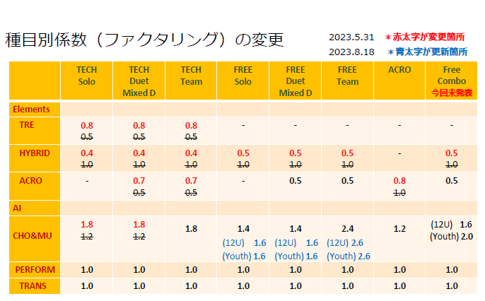
■ARTISTIC IMPRESSION Choreo. & Music. の係数FC |  | 係数を選択
Jr/Sr | テクニカル | 1.8
Jr/Sr | ソロ・男子ソロ・デュエット・ミックスデュエット フリー | 1.4
12U/Youth | ソロ・男子ソロ・デュエット・ミックスデュエット フリー | 1.6
Jr/Sr | チーム フリー | 2.4
12U/Youth | チーム フリー | 2.6
12U | フリーコンビネーション | 1.6
Youth | フリーコンビネーション | 2.0
Jr/Sr | アクロバティックルーティン | 1.2

